RT-1500L 230V R600a
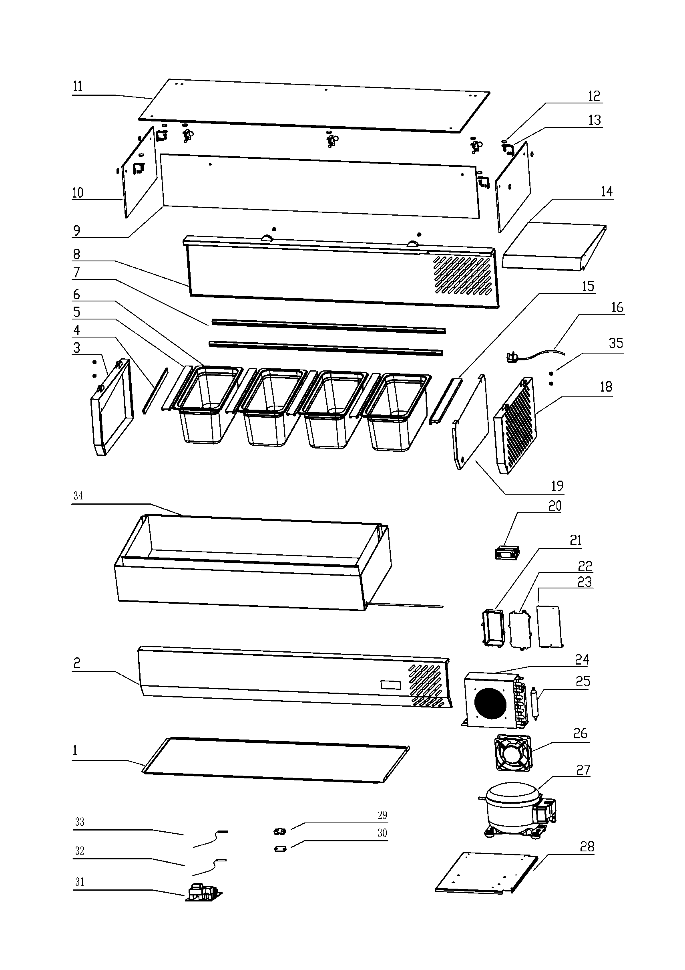
35 | 1.1.C.C91.05 | Rubber plug | 0.02 | 胶塞 | 4
34 | 1.1.E.E24.07 | Cool body | 148.2 | 制冷箱体 | 1
33 | 1.1.L.L24.04.01 | Temperature probe | 0.38 | 室温传感器 | 1
32 | 1.1.L.L24.04.53 | Defrost probe | 0.4 | 化霜电阻 | 1
31 | 1.1.A.A17.01.01 | Main Circuit Board | 8.58 | 小主板 | 1
30 | 1.1.C.C24.02 | Cable clip base | 0.06 | 线夹座 | 1
29 | 1.1.C.C24.01 | Cable clip cover | 0.06 | 线夹盖 | 1
28 | 1.1.B.B18.08 | The bottom of cool room | 4.66 | 制冷室底板 | 1
27 | 2.1.403A | Compressor | 65.35 | 压缩机-ZEL | 1
26 | 1.1.A.A03.01.31 | Fan motor | 8.83 | 风扇电机 | 1
25 | 1.1.A.A04.01 | Dry filter | 0.87 | 干燥过滤器 | 1
24 | 1.1.A.A09.12 | Condenser | 14.5 | 冷凝器 | 1
23 | 1.1.B.B18.16 | Control box bracket | 1.14 | 温控器盒固定板 | 1
22 | 2.5.0.05.015A | Control box cover | 0.4 | 温控器盒面板 | 1
21 | 2.5.0.05.008A | Control box | 0.54 | 温控器盒 | 1
20 | 1.1.A.A17.06.01 | Temperature Display | 4.29 | 显示器 | 1
19 | 1.1.B.B18.06 | Middle panel | 1.89 | 中隔板 | 1
18 | 1.1.B.B18.04 | Right grill | 5.08 | 右围框 | 1
16 | 1.1.A.A08.02.87 | Power cord | 1.85 | 半成品电源线 | 1
15 | 1.1.C.C54.03 | U type of right embeded frame | 0.31 | U形盘右卡条 | 1
14 | 1.1.B.B18.09 | Insulating foam | 3.82 | 制冷室上盖 | 1
13 | 1.1.B.B18.12 | Glass fixer | 0.15 | 玻璃链条 | 10
12 | 1.1.B.B18.10 | Glass screw | 0.02 | 螺母装饰件 | 18
11 | 1.1.E.E2.04.49 | Upper glass | 13.49 | 上玻璃 | 1
10 | 1.1.E.E2.02.43 | Left and right glass | 2.21 | 左右玻璃 | 2
9 | 1.1.E.E2.04.50 | Rear glass | 7.43 | 后玻璃 | 1
8 | 1.1.B.B24.02 | Rear grill | 17.45 | 后围框 | 1
7 | 1.1.C.C60.01 | U type of front and rear embeded fram | 0.74 | U形盘前后卡条 | 2
6 | 1.1.B.B18.11 | 1/4 GN pan | 5.99 | 份数盘 | 7
5 | 1.1.B.B18.15.A1 | GN pan support | 0.78 | 份数盘支架 | 1
4 | 1.1.C.C54.02 | U type of left embeded fram | 0.18 | U形盘左卡条 | 1
3 | 1.1.B.B18.03 | Left grill | 4.6 | 左围框 | 1
2 | 1.1.B.B24.01.A1 | Front grill | 15.42 | 前围框 | 1
1 | 1.1.B.B24.04 | Bottom plate | 6.59 | 底板 | 1
NO: | Spare parts Code | Description | Unit price( $ ) |  | QTY/Unit

